关系图
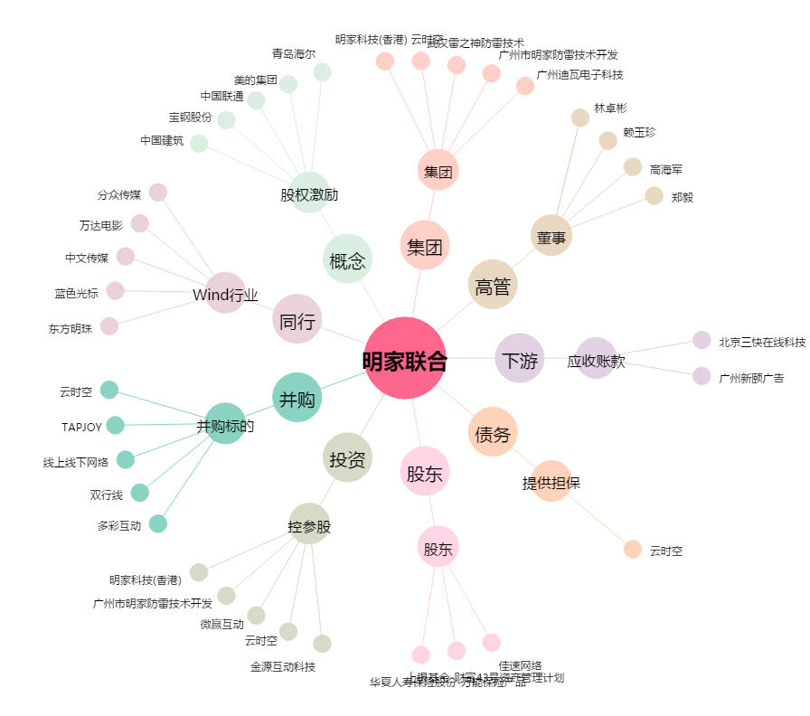
明家联合[300242.SZ] - 关系概览图

